構成図
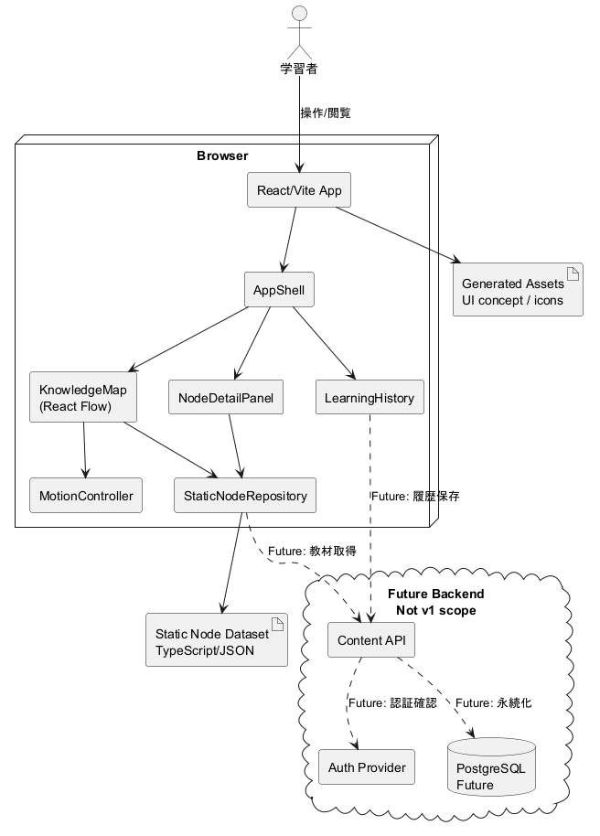
DIA-001 システム構成図

データフロー図
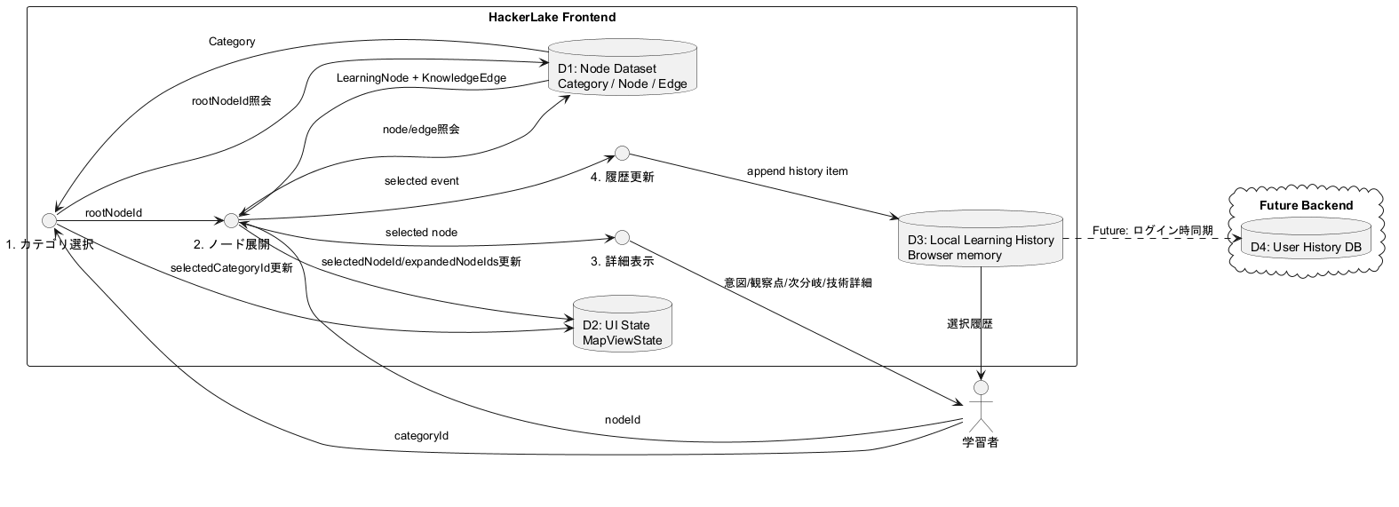
DIA-002 データフロー図

状態遷移図
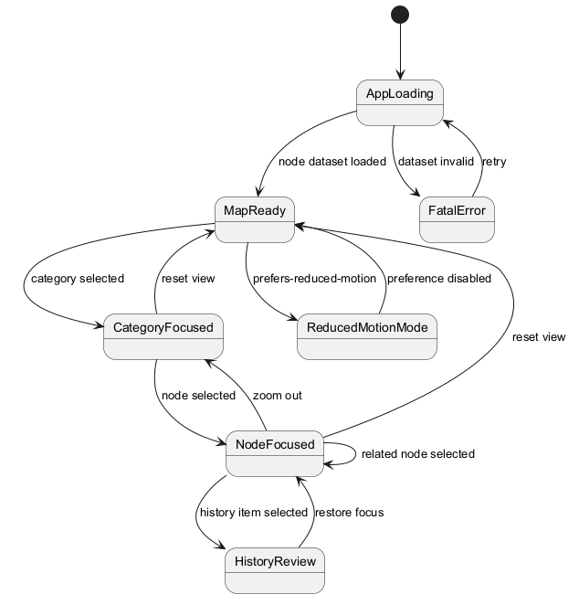
DIA-003 状態遷移図

ER図
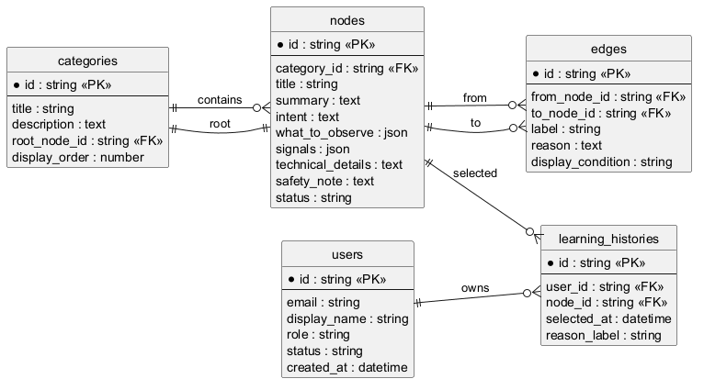
DIA-005 ER図

コンポーネント図
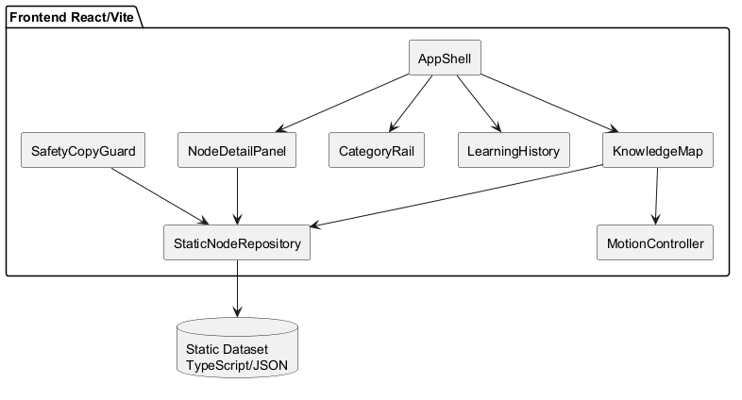
DIA-006 コンポーネント図

クラス図
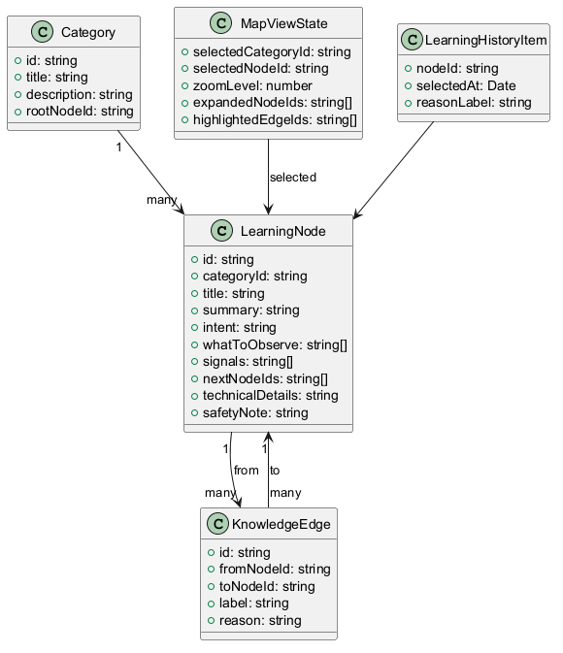
DIA-007 クラス図

シーケンス図
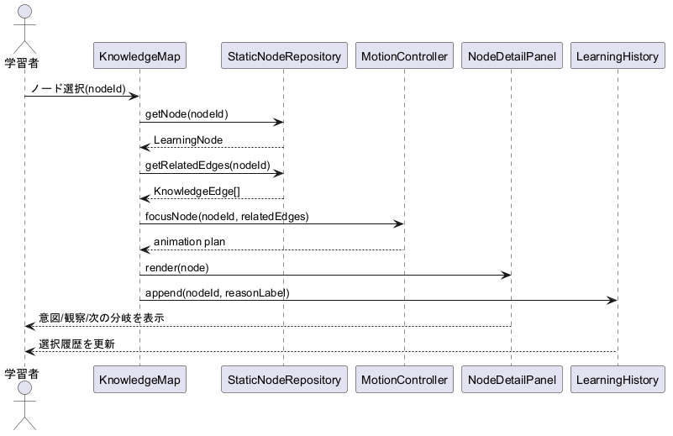
DIA-008 ノード選択シーケンス

ユースケース図
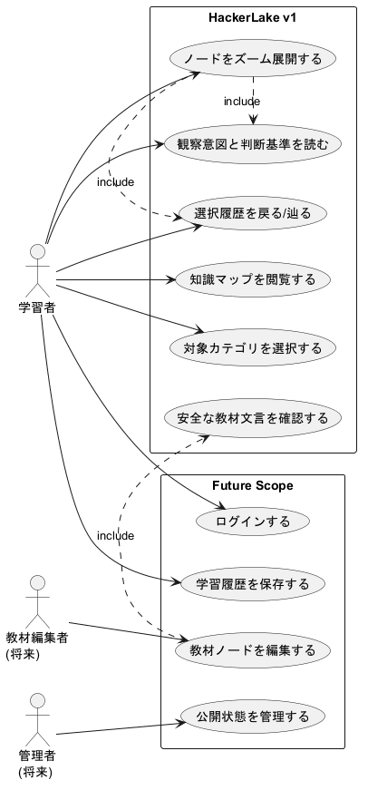
DIA-009 ユースケース図

学習フロー図
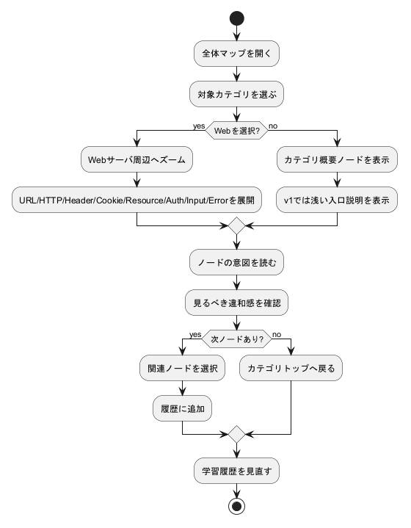
DIA-010 学習アクティビティ図

認証状態図
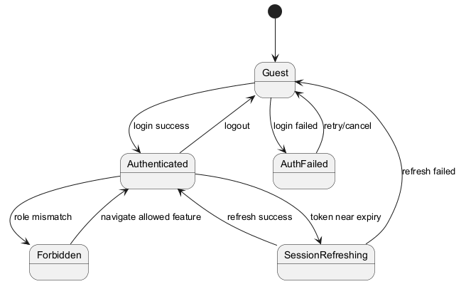
DIA-011 将来認証状態遷移

